상품제안서
이즐 교통카드_RF카드(구,캐시비) | 상품코드: F27460

 |  |  |  |  |  |  | 02-412-0044 | www.easy1.co.kr
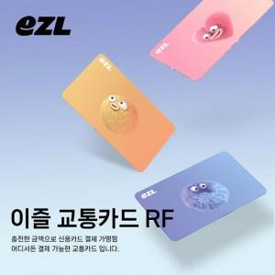

【상세/제작정보】 | * 원산지 : 한국 * 브랜드 : EZL * 규격(사이즈) : 85.5 x 54 mm * 재질 : 상세이미지 참조 * 인쇄방법 : 풀컬러인쇄 * 기본케이스 : OPP포장 * 납품소요기간 : 3~5일 * 샘플주문가능 : 가능 * 제품인증 : 해당사항 없음

【인쇄/포장옵션】 | 풀칼라 / OPP(비닐)

【공급단가】 | 수량 | 200~ | 500~ | 1,000~ | 3,000~ | 5,000~
*VAT별도 | 단가 | 5,620원 | 5,530원 | 5,400원 | 5,260원 | 5,170원

【상품 URL】 | http://www.easy1.co.kr/src/goods_detail.php?gdno=27460

